Sheet1
PIN No. | Power Supply, Clock, System Control | I/O Port | Communications | Touch sensing | LOADS
1 |  | P06 |  |  | -
2 |  | P03 |  |  | -
3 |  | P04 |  |  | -
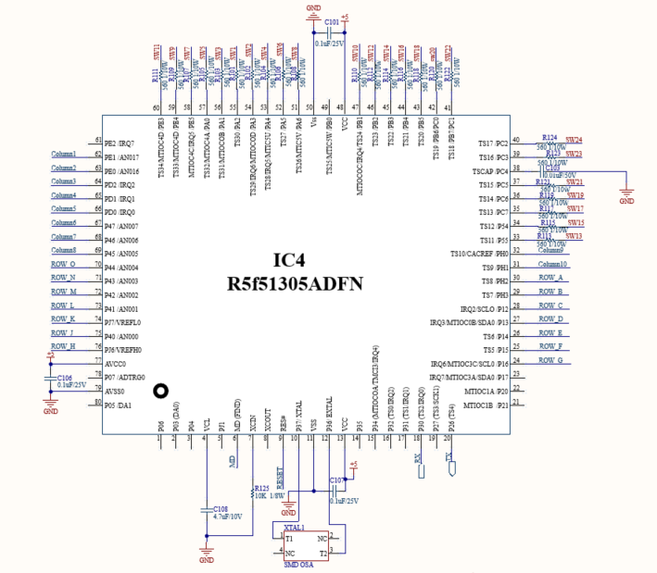
4 | VCL |  |  |  | -
5 |  | PJ1 |  |  | -
6 | MD |  |  |  | MD
7 | XCIN |  |  |  | -
8 | XCOUT |  |  |  | -
9 | RES# |  |  |  | RESET
10 | XTAL | P37 |  |  | crystal 16mhz
11 | VSS |  |  |  | -
12 | EXTAL | P36 |  |  | crystal 16mhz
13 | VCC |  |  |  | -
14 |  | P35 |  |  | -
15 |  | P34 | SCK6 |  | -
16 |  | P32 | TXD6/SMOSI6/SSDA6 | TS0 | -
17 |  | P31 | CTS1#/RTS1#/SS1# | TS1 | -
18 |  | P30 | RXD1/SMISO1/SSCL1 | TS2 | Rx
19 |  | P27 | SCK1 | TS3 | -
20 |  | P26 | TXD1/SMOSI1/SSDA1 | TS4 | Tx
21 |  | P21 |  |  | -
22 |  | P20 |  |  | -
23 | (5V tolerant) | P17 | SCK1/MISOA/SDA0 |  | -
24 | (5V tolerant) | P16 | TXD1/SMOSI1/SSDA1/MOSIA/SCL0 |  | ROW G
25 |  | P15 | RXD1/SMISO1/SSCL1 | TS5 | ROW F
26 |  | P14 | CTS1#/RTS1#/SS1# | TS6 | ROW E
27 | (5V tolerant) | P13 | SDA0 |  | ROW D
28 | (5V tolerant) | P12 | SCL0 |  | ROW C
29 |  | PH3 |  | TS7 | ROW B
30 |  | PH2 |  | TS8 | ROW A
31 |  | PH1 |  | TS9 | Column 10
32 |  | PH0 |  | TS10 | Column 9
33 |  | P55 |  | TS11 | Touch sw 13
34 |  | P54 |  | TS12 | Touch sw 15
35 |  | PC7 | MISOA | TS13 | Touch sw 17
36 |  | PC6 | MOSIA | TS14 | Touch sw 19
37 |  | PC5 | RSPCKA | TS15 | Touch sw 21
38 |  | PC4 | SCK5/SSLA0 | TSCAP | -
39 |  | PC3 | TXD5/SMOSI5/SSDA5 | TS16 | Touch sw 23
40 |  | PC2 | RXD5/SMISO5/SSCL5/SSLA3 | TS17 | Touch sw 24
41 |  | PB7/PC1 |  | TS18 | Touch sw 22
42 |  | PB6/PC0 |  | TS19 | Touch sw 20
43 |  | PB5 |  | TS20 | Touch sw 18
44 |  | PB4 |  | TS21 | Touch sw 16
45 |  | PB3 | SCK6 | TS22 | Touch sw 14
46 |  | PB2 | CTS6#/RTS6#/SS6# | TS23 | Touch sw 12
47 |  | PB1 | TXD6/SMOSI6/SSDA6 | TS24 | Touch sw 10
48 | VCC |  |  |  | -
49 |  | PB0 | RXD6/SMISO6/SSCL6/RSPCKA | TS25 | -
50 | VSS |  |  |  | -
51 |  | PA6 | CTS5#/RTS5#/SS5#/MOSIA | TS26 | Touch sw 8
52 |  | PA5 | RSPCKA | TS27 | Touch sw 6
53 |  | PA4 | TXD5/SMOSI5/SSDA5/SSLA0 | TS28 | Touch sw 4
54 |  | PA3 | RXD5/SMISO5/SSCL5 | TS29 | Touch sw 2
55 |  | PA2 | RXD5/SMISO5/SSCL5/SSLA3 | TS30 | Touch sw 1
56 |  | PA1 | SCK5/SSLA2 | TS31 | Touch sw 3
57 |  | PA0 | SSLA1 | TS32 | Touch sw 5
58 |  | PE5 |  | TS33 | Touch sw 7
59 |  | PE4 |  | TS34 | Touch sw 9
60 |  | PE3 | CTS12#/RTS12#/SS12# | TS35 | Touch sw 11
61 |  | PE2 | RXD12/RXDX12/SMISO12/SSCL12 |  | -
62 |  | PE1 | TXD12/TXDX12/SIOX12/SMOSI12/ SSDA12 |  | column 1
63 |  | PE0 | SCK12 |  | column 2
64 |  | PD2 | SCK6 |  | column 3
65 |  | PD1 | RXD6/SMISO6/SSCL6 |  | column 4
66 |  | PD0 | TXD6/SMOSI6/SSDA6 |  | column 5
67 |  | P47 |  |  | column 6
68 |  | P46 |  |  | column 7
69 |  | P45 |  |  | column 8
70 |  | P44 |  |  | ROW O
71 |  | P43 |  |  | ROW N
72 |  | P42 |  |  | ROW M
73 |  | P41 |  |  | ROW L
74 | VREFL0 | PJ7 |  |  | ROW K
75 |  | P40 |  |  | ROW J
76 | VREFH0 | PJ6 |  |  | ROW H
77 | AVCC0 |  |  |  | -
78 |  | P07 |  |  | -
79 | AVSS0 |  |  |  | -
80 |  | P05 |  |  | -

LEDs
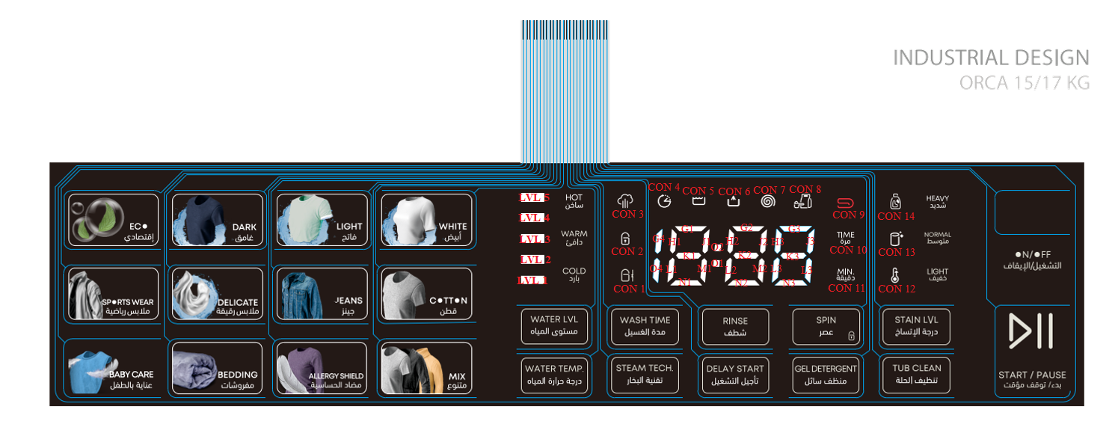
LED (in sticker) | LED Designator | QTY
BABY CARE عناية بالطفل | A1, A2, C5, C6, E9 | 5
SPORTS WEAR ملابس رياضية | A3, A4, C7, C8, E10 | 5
ECOإقتصادى | A5, A6, C9, C10, F1 | 5
BEDDING مفروشات | A7, A8, D1, D2, F3 | 5
DELICATE ملابس رقيقة | A9, A10, D3, D4, F2 | 5
DARK غامق | B1, B2, D5, D6, F4 | 5
ALLERGY مضاد الحساسية | B3, B4, D7, D8, F5 | 5
JEANS جينز | B5, B6, D9, D10, F7 | 5
LIGHT فاتح | B7, B8, E1, E2, F6 | 5
MIX متنوع | B9, B10, E3, E4, F8 | 5
COTTON قطن | C1, C2, E5, E6, F9 | 5
WHITE أبيض | C3, C4, E7, E8, F10 | 5
WATER TEMP. درجة حرارة المياه | L5, M4 | 2
WATER LVL مستوى المياه | L6, M5 | 2
STEAM TECH تقنية البخار | L7, M6 | 2 |  |  |  | N8, O9
WASH TIME مدة الغسيل | L8, M7 | 2
DELAY START تأجيل التشغيل | L9, M8 | 2 |  |  |  | J10, N9
RINSE شطف | L10,M9 | 2
GEL DETERGENT منظف سائل | N4, O5, | 2
SPIN عصر | N5, O6 | 2
TUB CLEAN تنظيف الحلة | N6, O7 | 2
STAIN LVL درجة الاتساخ | N7, O8 | 2
START / PAUSE بدء / توقف مؤقت | J8, J9, M10, N10, O3 | 5
ON/OFF التشغيل / الايقاف | J10, N8, N9, O9 | 4
LVL 1 | K4 | 1
LVL 2 | K5 | 1
LVL 3 | K6 | 1
LVL 4 | K7 | 1
LVL 5 | K8 | 1
COLD | L4 | 1 | 7-SEG G4 | G4 | 1
WARM | K10 | 1 | 7-SEG O1 | O1 | 1
HOT | K9 | 1 | 7-SEG G2 | G2 | 1
CON 1 | G5 | 1 | 7-SEG O4 | O4 | 1
CON 2 | G6 | 1 | 7-SEG G1 | G1 | 1
CON 3 | G7 | 1 | 7-SEG G2 | G2 | 1
CON 4 | G8 | 1 | 7-SEG G3 | G3 | 1
CON 5 | G9 | 1 | 7-SEG H1 | H1 | 1
CON 6 | G10 | 1 | 7-SEG H2 | H2 | 1
CON 7 | H4 | 1 | 7-SEG H3 | H3 | 1
CON 8 | H5 | 1 | 7-SEG J1 | J1 | 1
CON 9 | H6 | 1 | 7-SEG J2 | J2 | 1
CON 10 | H7 | 1 | 7-SEG J3 | J3 | 1
CON 11 | H8 | 1 | 7-SEG K1 | K1 | 1
CON 12 | H9 | 1 | 7-SEG K2 | K2 | 1
CON 13 | H10 | 1 | 7-SEG K3 | K3 | 1
CON 14 | J4 | 1 | 7-SEG L1 | L1 | 1
LIGHT | J7 | 1 | 7-SEG L2 | L2 | 1
NORMAL | J6 | 1 | 7-SEG L3 | L3 | 1
HEAVY | J5 | 1 | 7-SEG M1 | M1 | 1
7-SEG G4 | G4 | 1 | 7-SEG M2 | M2 | 1
7-SEG O1 | O1 | 1 | 7-SEG M3 | M3 | 1
7-SEG G2 | G2 | 1 | 7-SEG N1 | N1 | 1
7-SEG O4 | O4 | 1 | 7-SEG N2 | N2 | 1
7-SEG G1 | G1 | 1 | 7-SEG N3 | N3 | 1
7-SEG G2 | G2 | 1
7-SEG G3 | G3 | 1
7-SEG H1 | H1 | 1
7-SEG H2 | H2 | 1
7-SEG H3 | H3 | 1
7-SEG J1 | J1 | 1
7-SEG J2 | J2 | 1
7-SEG J3 | J3 | 1
7-SEG K1 | K1 | 1
7-SEG K2 | K2 | 1
7-SEG K3 | K3 | 1
7-SEG L1 | L1 | 1
7-SEG L2 | L2 | 1
7-SEG L3 | L3 | 1
7-SEG M1 | M1 | 1
7-SEG M2 | M2 | 1
7-SEG M3 | M3 | 1
7-SEG N1 | N1 | 1
7-SEG N2 | N2 | 1
7-SEG N3 | N3 | 1
 |  | 139

Item | MCU PIN
ROW A | 30
ROW B | 29
ROW C | 28
ROW D | 27
ROW E | 26
ROW F | 25
ROW G | 24
ROW H | 76
ROW J | 75
ROW K | 74
ROW L | 73
ROW M | 72
ROW N | 71
ROW O | 70
Column 1 | 62
Column 2 | 63
Column 3 | 64
Column 4 | 65
Column 5 | 66
Column 6 | 67
Column 7 | 68
Column 8 | 69
Column 9 | 32
Column 10 | 31

